问题
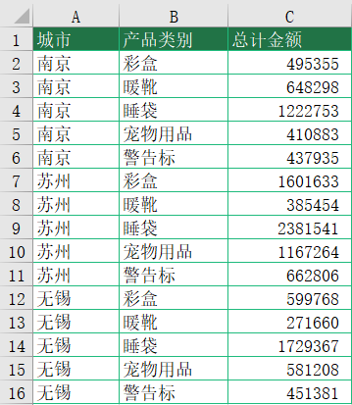
 |  | 课后小练习

任务：
 | 挑战：SUMIF跨表统计数据。
 | 在汇总表中根据城市名和产品类别在不同城市表中汇总总计金额。
 | 提示：先使用SUMIF函数在南京表中根据产品统计数据，然后再根据城市名结合INDIRECT函数实现跨表总计。
 | 课程中的VLOOKUP函数需要将第二参数“区域”更改为动态区域，而本例SUMIF需要将第一参数和第三参数均改成动态区域。

